합계출산율(e-나라지표)
『합계출산율』

※그래프

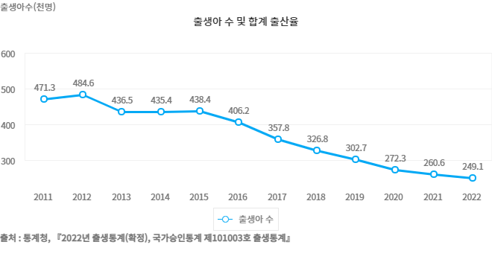

※통계표
통계표명: | 합계 출산율
단위: | 천명, 가임여자 1명당 명
 | 2014 | 2015 | 2016 | 2017 | 2018 | 2019 | 2020 | 2021 | 2022 | 2023
출생아 수 | 435.4 | 438.4 | 406.2 | 357.8 | 326.8 | 302.7 | 272.3 | 260.6 | 249.1 | 230.0
합계 출산율 | 1.205 | 1.239 | 1.172 | 1.052 | 0.977 | 0.918 | 0.837 | 0.808 | 0.780 | 0.720
출처: | 통계청, 『2023년 출생통계(확정), 국가승인통계 제10103호 출생통계』
주석: | * 합계 출산율 (TFR, Total Fertility Rate) : 여성 1명이 평생동안 낳을 것으로 예상되는 평균 출생아 수를 나타낸 지표로서 연령별 출산율(ASFR)의 총합이며, 출산력 수준을 나타내는 대표적 지표임

※의미분석
지표설명 | ■ 합계출산율(TFR, Total Fertilty Rate) ° 한 여자가 가임기간(15~49세) 동안 낳을 것으로 예상되는 평균 출생아 수를 나타낸 지표로써 연령별 출산율 (ASFR) 의 총합 * 작성근거 : 통계법 제24조의 2 제 4항(인구동태통계) 및 통계법 제17조 제1항에 의한 지정통계 (승인번호 제 101003호, 인구동향조사)
지표해석 | ■ 합계출산율 추세 - 합계출산율은 0.78명으로 출생통계 작성(1970년) 이래 최저치 - 35세 미만 연령층의 출산율은 감소, 35세 이상은 증가 - 모의 평균 출산연령은 33.5세, 전년대비 0.2세 상승 ■ 향후 전망 ° 통계청 장래인구추계(2021.12월) 중위추계*결과에 따르면 합계출산율은 * 장래(중위추계) 합계출산율(명) : (`20) 0.84 → (`21) 0.82 → (`22) 0.77 → (`23) 0.73명

※관련용어
합계출산율: | 한 여자가 가임 기간(15~49세) 동안 낳을 것으로 예상되는 평균 출생아 수를 나타낸 지표로서 연령별 출산율(ASFR))의 총합
연령별 출산율(ASFR): | 특정 1년 간의 15~49세까지의 모의 연령별 출생아 수를 해당 연도 여자 연앙인구로 나눈 수치를 1,000분비로 나타낸 것

※지표정보
담당 부서 및 연락처 | 보건복지부, 인구정책총괄과, 044-202-3372
최근 갱신일 | 2024-09-05(입력예정일 : 2025-08-31)
자료 출처 | 통계청, 『2023년 출생통계(확정), 국가승인통계 제101003호 출생통계』
공표 주기 | 1년

